Aktivitetsbasert budsjett
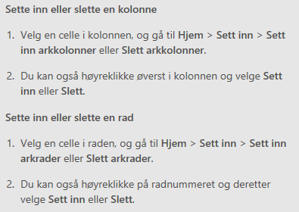
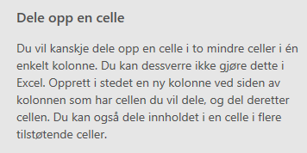
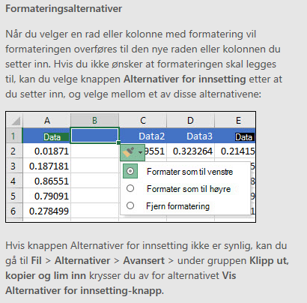
AKTIVITETSBUDSJETT |  |  | * Tal må stemme med kostnadsplan og finansieringsplan i søknadsskjemaet i Regionalforvaltning.no * Arbeidspakkar/aktivitet i skjema under må samsvare med søknaden elles. *Skjema under skal vise arbeidspakkar/aktivitet og kostnader fordelt på bedriftene som samarbeider i prosjektet. NB: Innkjøp av FoU frå godkjent forskingsorganisasjon er ein kostnad hos bedriftene i prosjektet, og skal inngå i arbeidspakkene som bedriftene kostnadsfører.
Dersom du treng å sette inn fleire kolonner, radar eller celler, sjå rettleiing under. |  |  | FYLL UT DEI GRØNE FELTA

KOSTNAD PR BEDRIFT I FAKTISK SAMARBEID | Aktivitet: | Namn på bedrift 1 |  | Namn på bedrift 2 |  | Namn på bedrift 3 |  | Namn på bedrift 4 |  | SUM pr arb.pakke | Evt. kommentar
 |  | Kostnad timar | Andre kostnader | Kostnad timar | Andre kostnader | Kostnad timar | Andre kostnader | Kostnad timar | Andre kostnader
(Arbeidspakke 1) - i tråd med søknad elles |  |  |  |  |  |  |  |  |  | 0
(Arbeidspakke 2) |  |  |  |  |  |  |  |  |  | 0
(Arbeidspakke 3) |  |  |  |  |  |  |  |  |  | 0
(Arbeidspakke 4) |  |  |  |  |  |  |  |  |  | 0
(Arbeidspakke 5) |  |  |  |  |  |  |  |  |  | 0
SUM kostnader pr bedrift |  | 0 | 0 | 0 | 0 | 0 | 0 | 0 | 0
 |  |  |  |  |  | SUM KOSTNADER (skal vere lik SUM SAMLA FINANSIERING) |  |  |  | 0

EIGENFINANSIERING PR BEDRIFT | Aktivitet: | Namn på bedrift 1 |  | Namn på bedrift 2 |  | Namn på bedrift 3 |  | Namn på bedrift 4 |  | SUM pr arb. Pakke | Evt. kommentar
 |  | Finansiering timar | Kontantsum | Finansiering timar | Kontantsum | Finansiering timar | Kontantsum | Finansiering timar | Kontantsum
(Arbeidspakke 1) |  |  |  |  |  |  |  |  |  | 0
(Arbeidspakke 2) |  |  |  |  |  |  |  |  |  | 0
(Arbeidspakke 3) |  |  |  |  |  |  |  |  |  | 0
(Arbeidspakke 4) |  |  |  |  |  |  |  |  |  | 0
(Arbeidspakke 5) |  |  |  |  |  |  |  |  |  | 0
SUM finansiering pr bedrift |  | 0 | 0 | 0 | 0 | 0 | 0 | 0 | 0
 |  |  |  |  |  | Sum eigenfinansiering |  |  |  | 0
Evt. andre finansieringskjelder - SPESIFISER
Søknadssum FORSKINGSFINANSIERING VESTLAND, maks 70% av kostnadene

SAMLA FINANSIERING |  |  |  |  |  | SUM SAMLA FINANSIERING (skal vere lik SUM KOSTNADER) |  |  |  | 0

